Sheet1
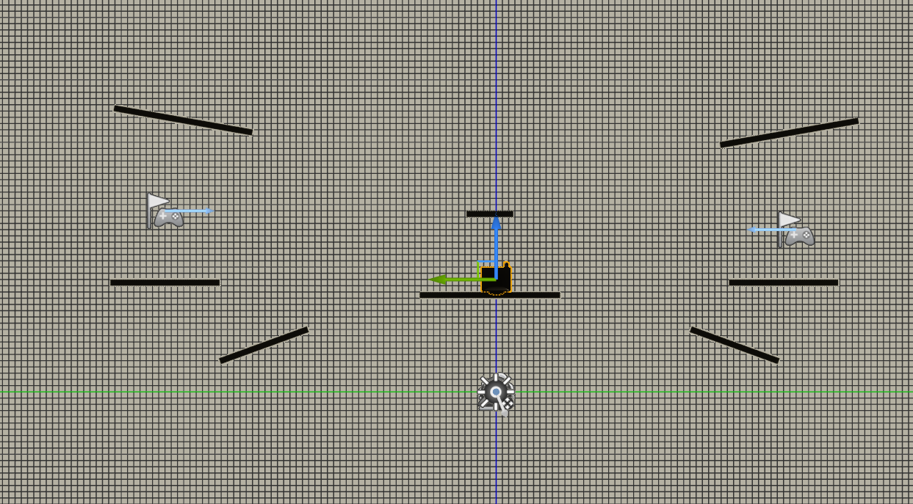
Viewtarget
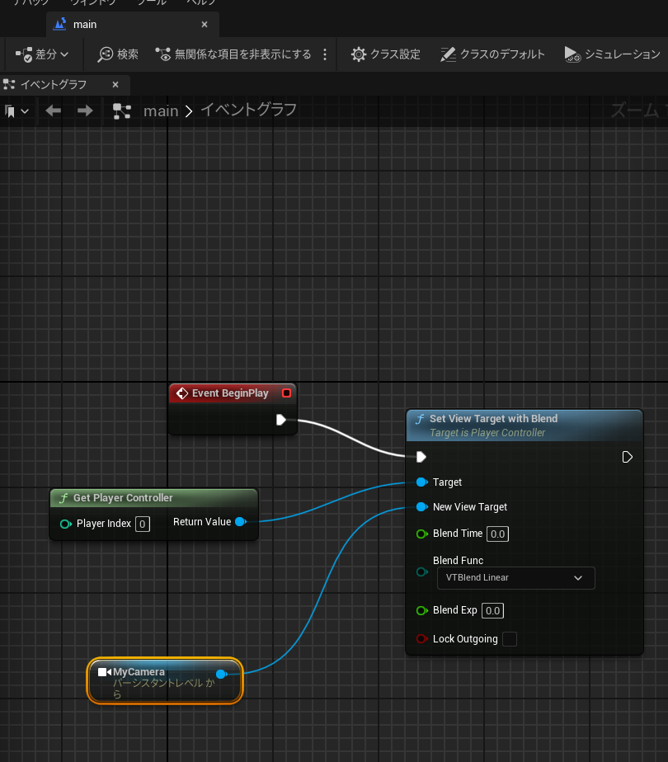

 | Input

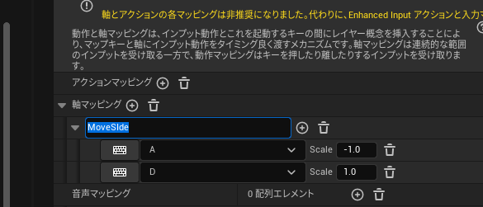

 |  |  | 複数のゲームパッドで別々のプレイヤーを操作したい - Development / Programming & Scripting - Epic Developer Community Forums (unrealengine.com)

 | 画面分割オフ

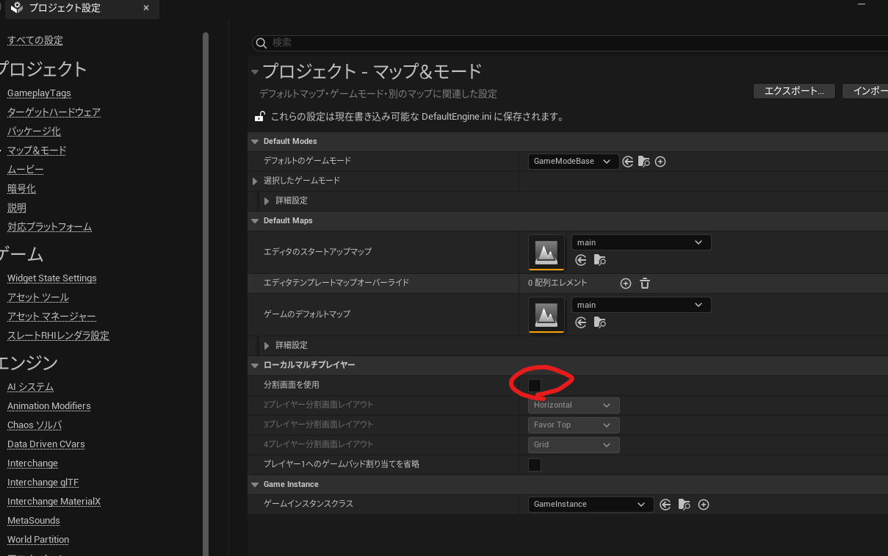

 |  | MyCharacter
 |  |  | X軸に移動させない

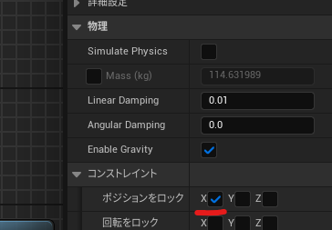

 | Destroy
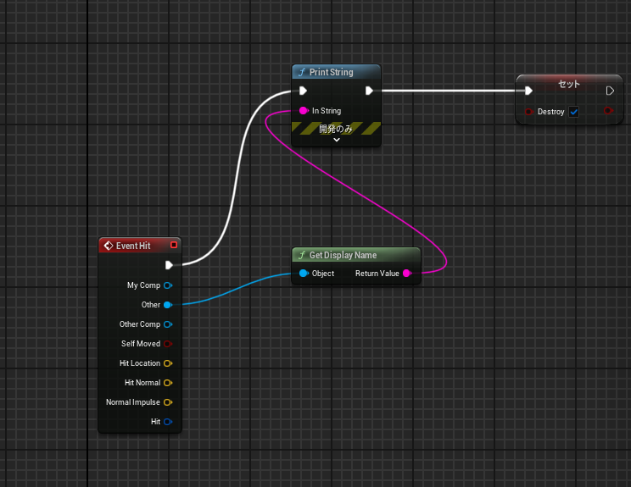

 | ステージ設計する

